问题
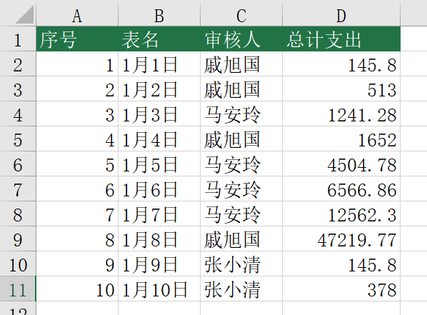
 |  | 课后小练习

任务：
 | 在总表中抓取日报表中的数据。
 | 1 利用序号中的数字生成“表名”。
 | 2 使用INDIRECT函数抓取每一天数据的审核人（日报表E6单元格）。
 | 3 汇总所有总计金额（日报表E44单元格）
 | 计算结果见下图

